概要
概要
 | ■はじめに
 |  | 本文書は、指定するSiNDYのDBユーザからデータセット、フィールド、ドメイン、レコード数、合計面積と距離を取得して結果をTSVファイルに出力する
 |  | 同時に別のDBユーザを指定し、両方のデータをTSVファイルに出力してユーザが目視で比較できるツール（以下、本ツール）の機能仕様について記したものである。
 | ■用語定義
 |  | データセット：ESRIの定義によりフィーチャクラス、フィーチャデータセット、テーブル、ラスター データセットなどというデータを格納するセットである。
 |  |  |  | しかし、SiNDYにおいて本ツールの対象データセットはフィーチャクラスとテーブルだけである。
 |  |  |  | よって、以降のデータセットの意味はその2つのデータセットだけに対象する。
 | ■インプット情報
 |  | 本文書を作成するにあたって以下の資料等をインプット情報として用いた。

 |  |  | 資料名 |  |  | パス
 |  |  | 要件定義書 |  |  | \\marlin\tools\ipa\sindy-u\DBStatsComparer\doc\requirement_definition_document.docx
 |  |  | ツールのサンプルインタフェース |  |  | \\marlin\tools\ipa\sindy-u\DBStatsComparer\doc\example_excel_output.xlsx
 |  |  |  |  |  | \\marlin\tools\ipa\sindy-u\DBStatsComparer\doc\sample_program_interface.png

 | ■アプリケーション構成
 |  | 本ツールの構成を以下に示す。

SiNDY
ArcSDE10.1
SiNDY connector class
c++ wrapper class
C++/CLR
C++
DBComparerWrapper.dll
DBStatsComparer.exe
(C#)
DLLの内蔵

 | ■開発環境
 |  | 本ツールの開発環境を以下に示す。

 |  |  | クライアント環境
 |  |  | OS |  | Windows 7 SP1
 |  |  | 開発ツール |  | Visual Studio 2015 update3 (Professional Edition)
 |  |  | プログラム言語 |  | Visual C++11 (ツールセット：v110_xp)
 |  |  | その他 |  | なし

 |  |  | サーバー環境
 |  |  | データベース |  | ArcSDE10.1
 |  |  | その他 |  | なし

 | ■動作環境
 |  | 本ツールの動作環境を以下に示す。

 |  |  | クライアント環境
 |  |  | OS |  | Windows 7 SP1
 |  |  | 必須コンポーネント |  | Oracle Client 11g(Runtime)
 |  |  |  |  | VC11ランタイム

 |  |  | サーバー環境
 |  |  | データベース |  | ArcSDE10.1
 |  |  | その他 |  | なし

 | ■ビルド仕様
 |  |  | 関連ライブラリ |  | boostライブラリ 1.65.1

 | ■バイナリ管理
 |  | 本ツールの格納パスを以下に示す。

 |  |  | 格納パス |  | \\marlin\tools\ipa\sindy-u\DBStatsComparer\bin

 | ■使用部門/工程
 |  | 本ツールの使用部門、使用工程を以下に示す。

 |  |  | 使用部門 |  | iPA
 |  |  | 使用工程 |  | SiNDYのDBUserの情報を取得し、TSVファイルに出力する

 | ■ツールタイプ

 |  |  | 分類 |  | SiNDY-u
 |  |  | 処理タイプ |  | SiNDY情報取得
 |  |  | Arc使用 |  | 有り
 |  |  | 空間キャッシュ使用 |  | 無し

表示・出力の更新
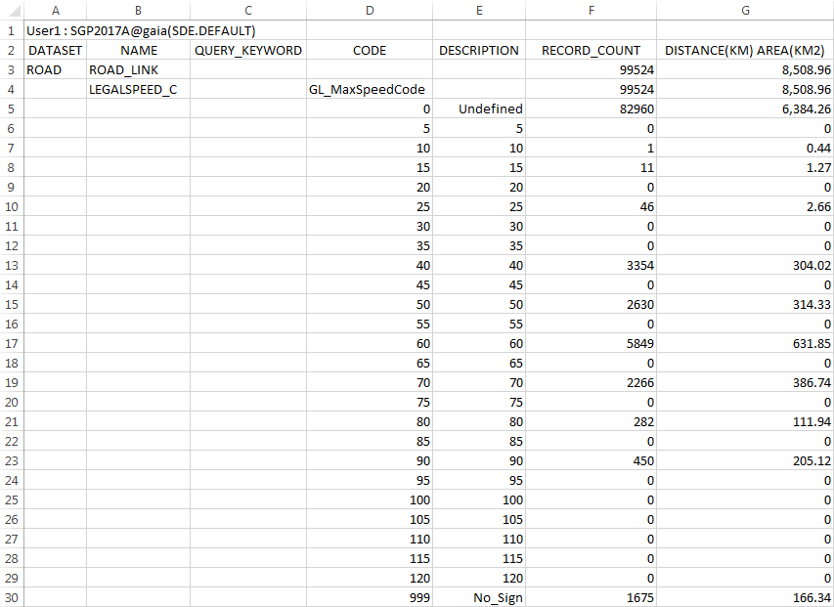
表示・出力の更新

 | ■インタフェース表示の更新
 |  | □データセットパネルのCOUNT列の置き換え
 |  |  | 最初の設計はデータセット行ごとに件数を表示するという形だが、SiNDYに接続のに時間がかかり、依頼者にとっても不要。
 |  |  | その故、件数を取得するのを止め、その引き換えデータセット行ごとにフィーチャデータセット名を追加する。
 |  |  | 最終版のインタフェースは以下となっている。
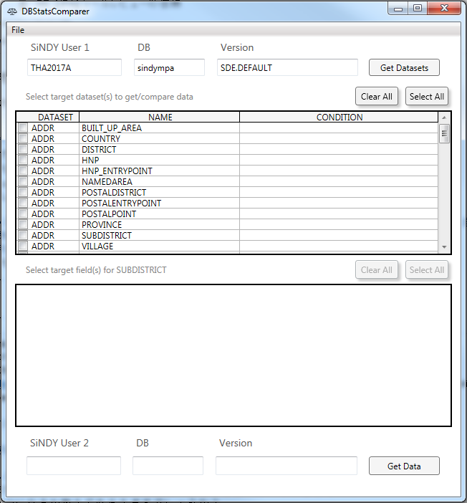

 |  | □フィールドパネルのボタンの並べ替え
 |  |  | 最初の表示はSiNDY順でボタンを並べる仕組みだが、理解しやすい順ではないためユーザの希望フィールドを見つけるのに苦労しがちなのである。
 |  |  | その故、AからZまでの並べ替えに変更し、フィールドを一段と見つけやすくなった。
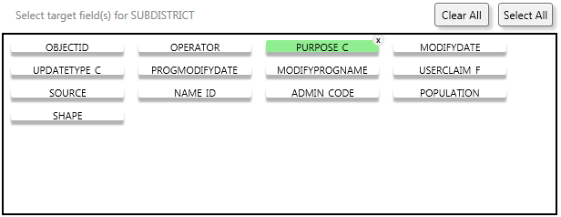
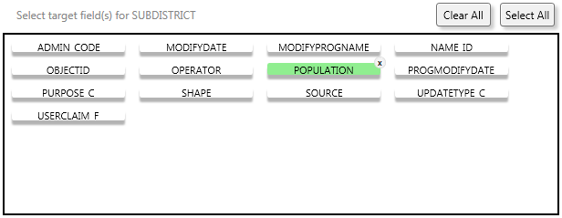

 | ■TSV出力ファイルの更新
 |  | □フィールドの出力詳細
 |  |  | 当初の希望と要件によりCoded Valueドメインを持つフィールドのみ数行のドメイン情報を出力する成り行きだが、
 |  |  | 依頼者の試用の反応は全てのフィールドにドメインにかかわらず詳しい情報を出力するべき。
 |  |  | つまり、Coded Valueドメインを持たないフィールドはNULL許可属性から判断し、以下のように出力する
 |  |  | NULL可の場合：NULL件数、合計面積や距離と非NULL件数、合計面積や距離を２行に出力する
 |  |  | NULL不可の場合：０値件数、合計面積や距離と非０値件数、合計面積や距離を２行に出力する

 |  | □ドメインの並べ替え
 |  |  | 一緒の経緯でインタフェースのフィールドと同様に0から最大数までの並べ替えに変更した。

機能仕様
機能仕様
 | ■概要
 |  | 本シートはSiNDY情報を取得するツール（以下、本ツール）に実装される機能の詳細について記したものである。
 |  | 本ツールは、指定するDBUserのデータセット、フィールド、ドメインなどのデータを抽出し、レコード数と合計面積や距離をTSVファイルに出力して、
 |  | 別のDBUserも指定すれば両方のデータをTSVに出力するツールである。

 | ■操作方法
 |  | 1.ツールを実行し、以下の赤いボックスに囲まれているテキストフィールドにSiNDY User情報を入力する
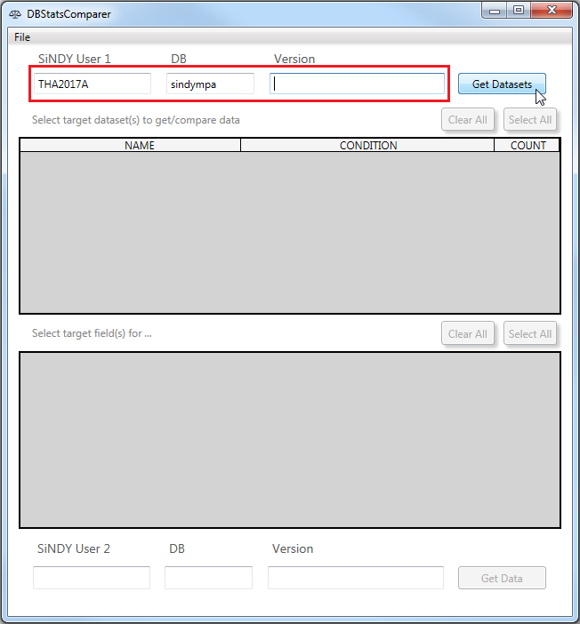

 |  | 2.「Get Datasets」ボタンをクリックし、指定したDBに接続してデータセット情報を取得する
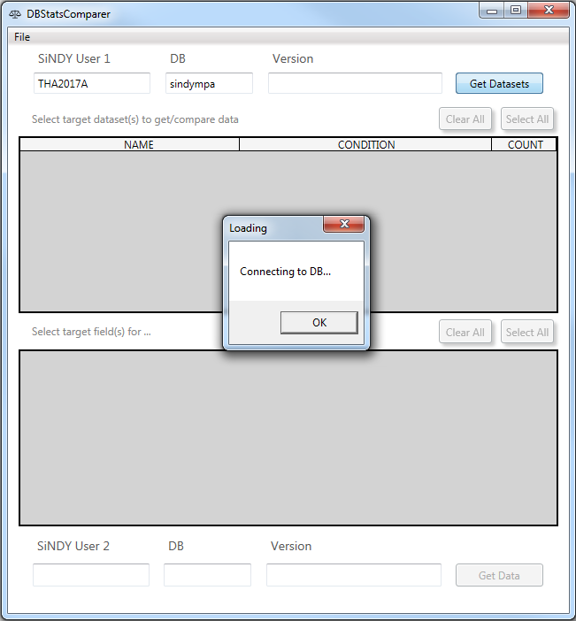

 |  | 3.１分ほど待つ、インタフェスが更新したらレコード数と合計面積や距離を抽出したいデータセットを選択し、検索条件を記載する
 |  |  | 全てのデータセットを選択したい場合、「Select All」ボタンをクリックする。何も選択しない場合、「Clear All」ボタンをクリックする
 |  |  | 検索条件でデータを抽出したい場合、Condition列に検索条件を記載する。例えば、「PRODUCT_C = 1」「order_date BETWEEN TO_DATE ('2016/02/01', 'yyyy/mm/dd') AND TO_DATE ('2017/02/28', 'yyyy/mm/dd') 」
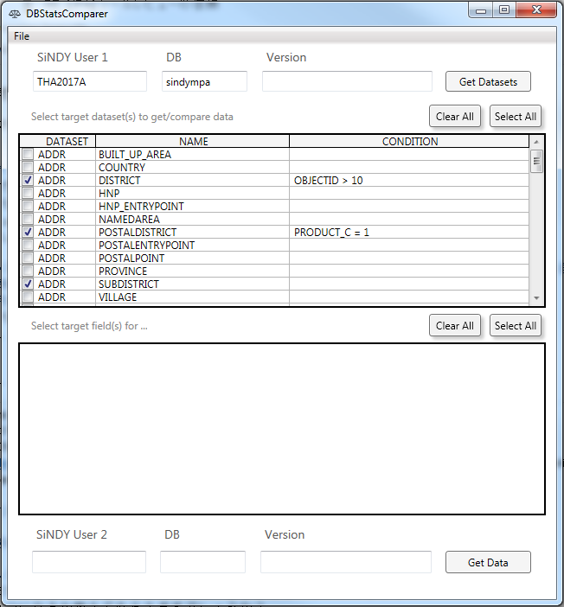

 |  | 4.選択しているデータセット名をクリックし、ドメイン分けのレコード数と合計面積や距離を抽出したいフィールドを選択する
 |  | 全てのフィールドを選択したい場合、「Select All」ボタンをクリックする。何も選択しない場合、「Clear All」ボタンをクリックする
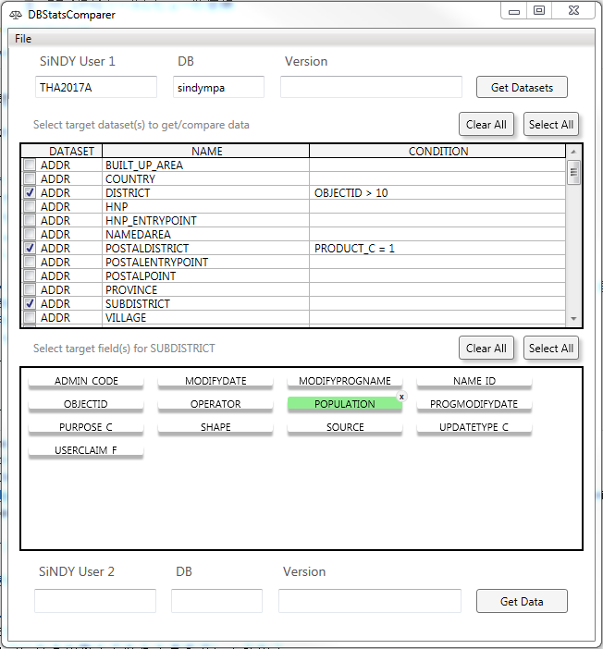

 |  | 5.別のSiNDY Userも同じデータを抽出したい場合、以下の赤いボックスに囲まれているテキストフィールドにSiNDY User情報を入力して、TSVファイルを作成する
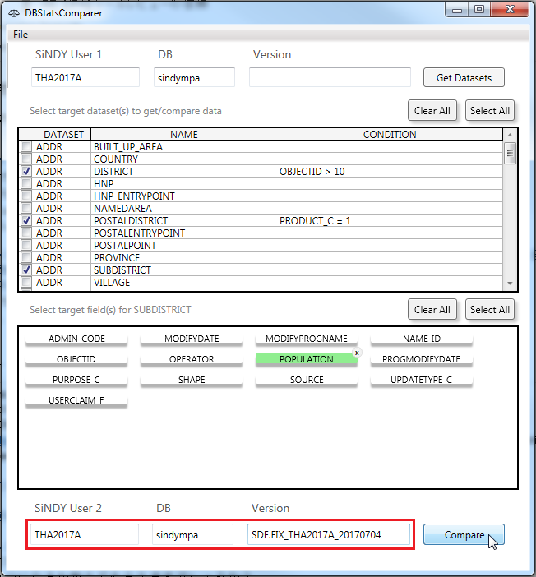

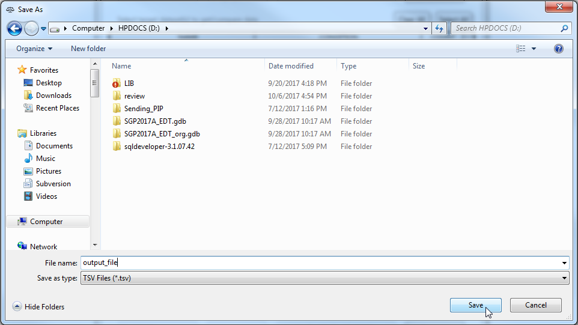

 |  | もし、選択しているデータセットの検索条件は間違っている場合、エラーメッセージが出る
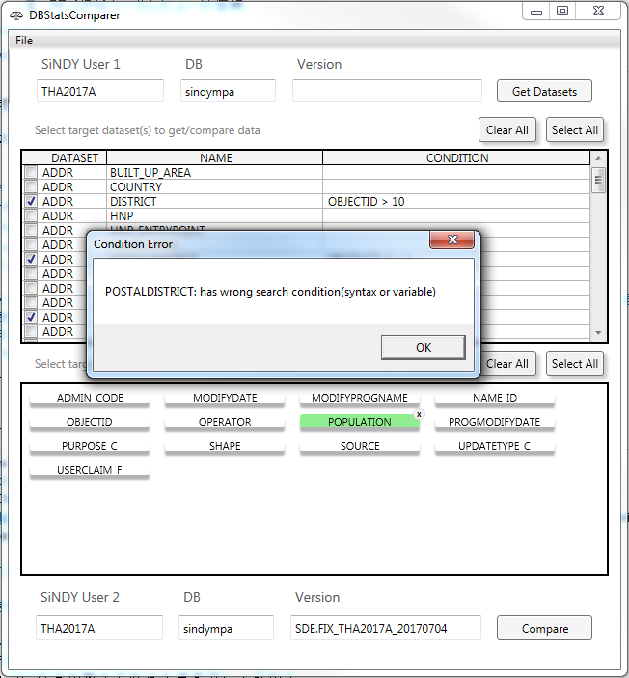

 |  | 全ての検索条件は正しくすれば、TSVファイルを作成する
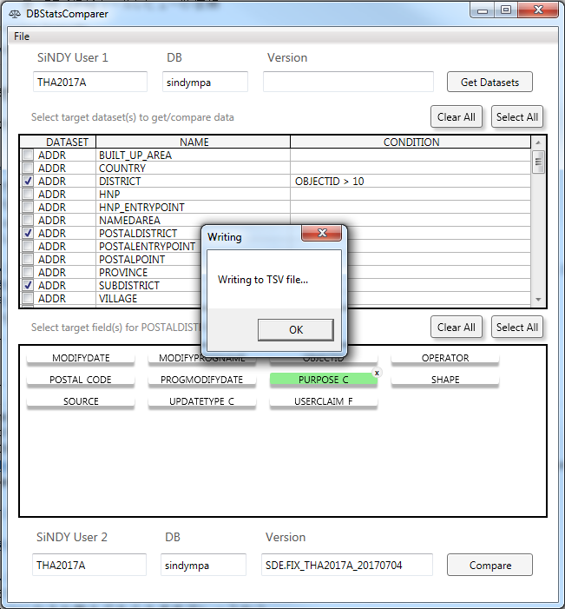
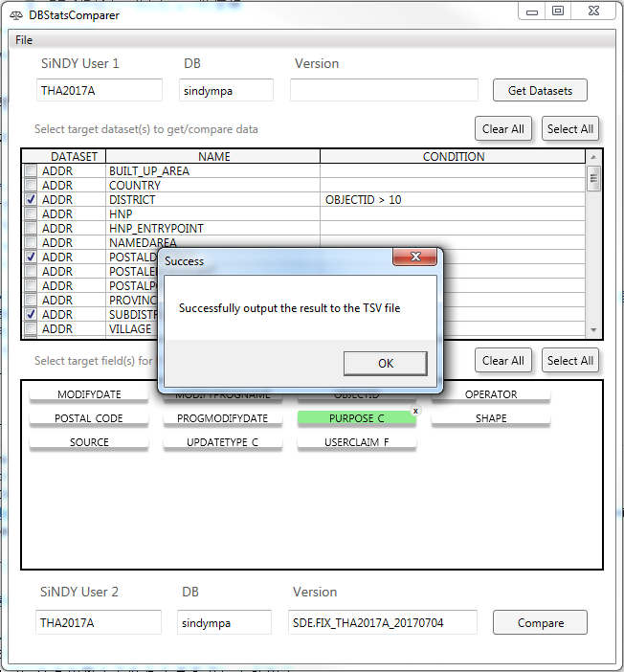

 |  | ただ1つのSiNDY Userデータを抽出したい場合、SiNDY User2を入力せずに[Get data]ボタンをクリックする
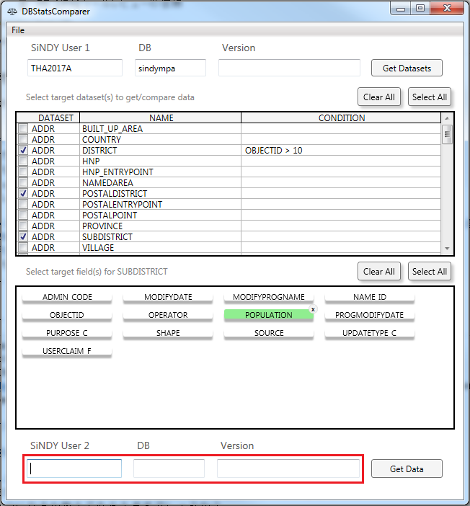

 |  | 6. データセットの選択設定を保存したい場合、トップバーに「File」->「Save Setting File」をクリックし、設定ファイルを作成する
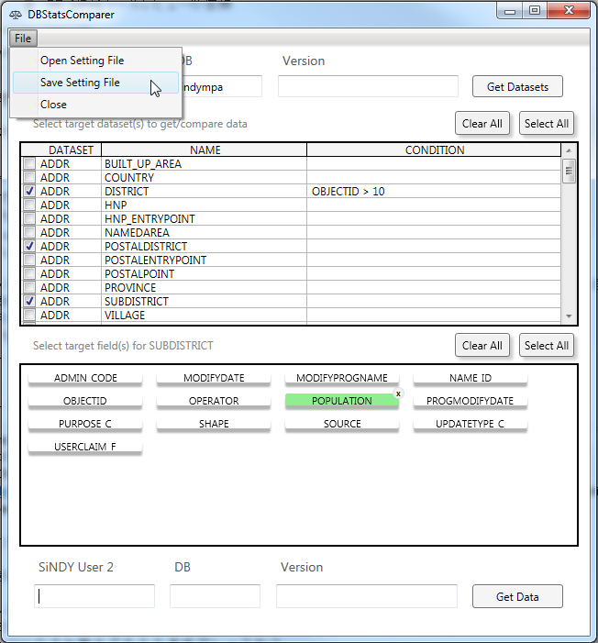

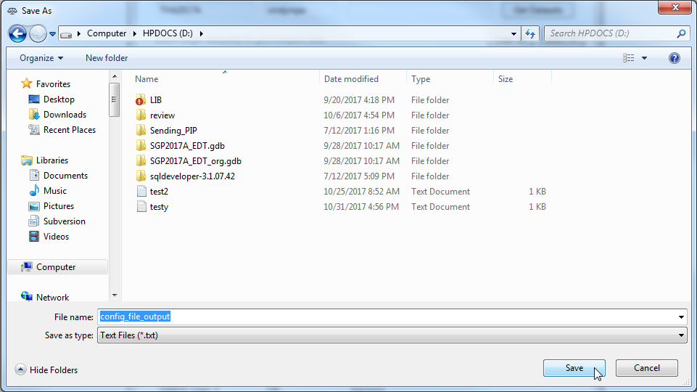

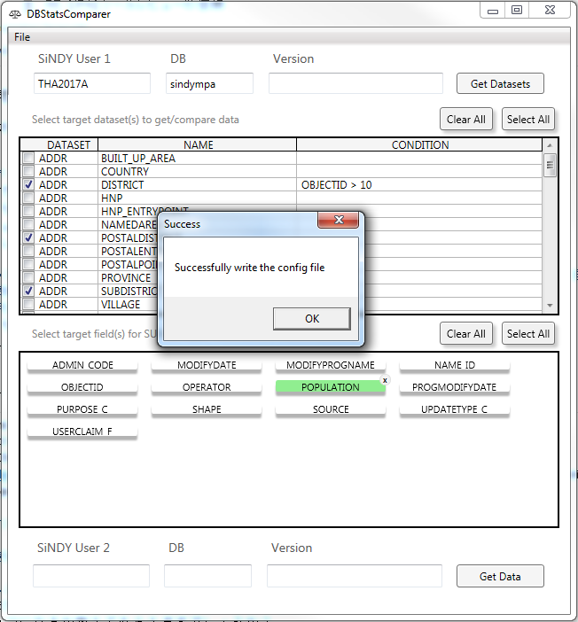
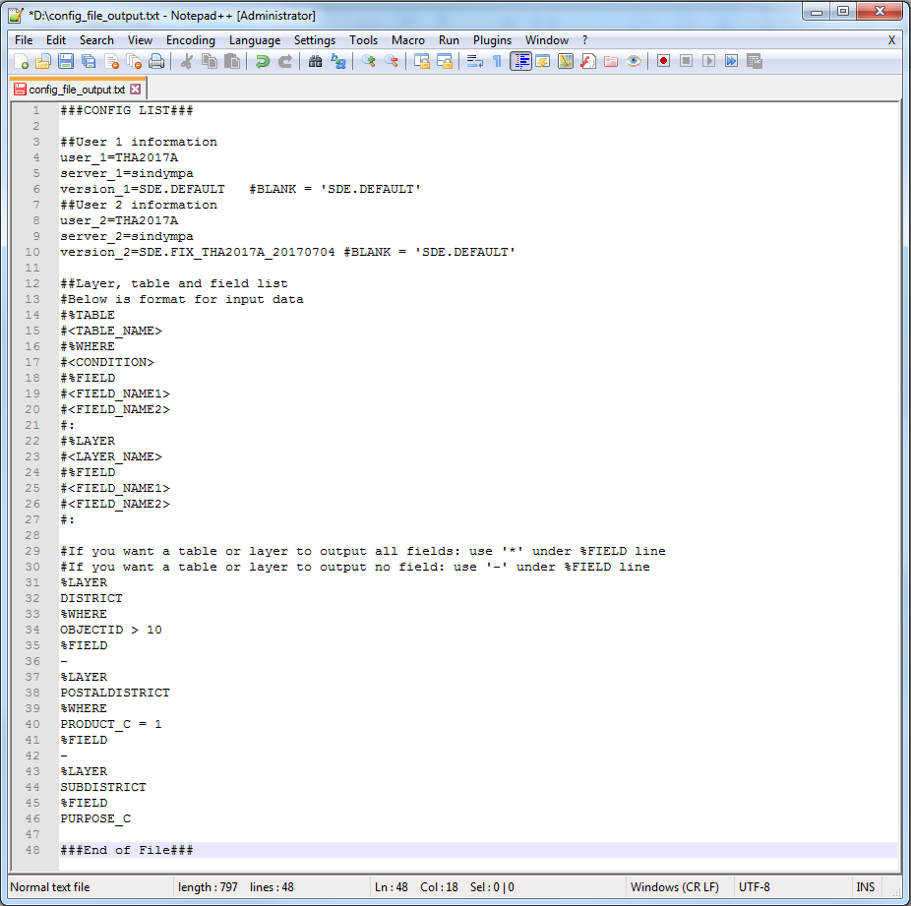

 |  | 7. データセットの選択設定をファイルからコードしたい場合、トップバーに「File」->「Open Setting File」をクリックし、設定ファイルをコードする
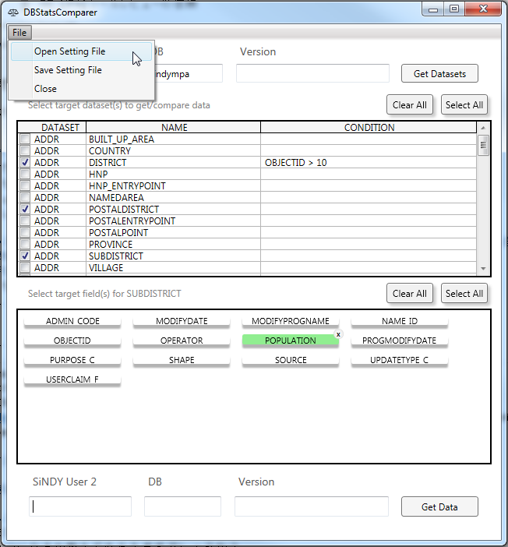
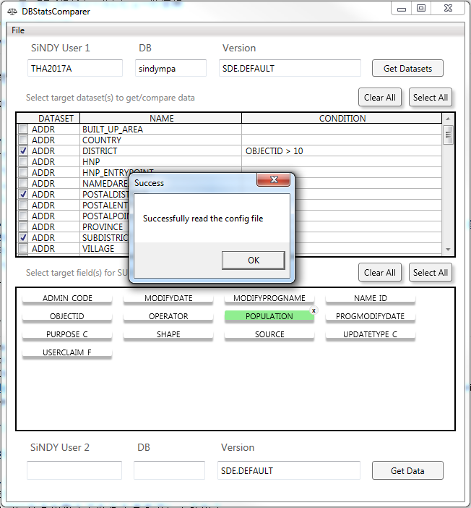

 |  | □設定ファイルの記載形式
 |  | 例の設定ファイルの内容は以下となっています。

 |  |  | ###CONFIG LIST###

 |  |  | ##User 1 information |  |  |  |  |  |  |  | コメントの場合：#を文の先頭に追加する
 |  |  | user_1=THA2017A |  |  |  |  |  |  |  | DBUser1のユーザ名を指定する
 |  |  | server_1=sindympa |  |  |  |  |  |  |  | DBUser1のサーバーを指定する
 |  |  | version_1=SDE.DEFAULT |  |  |  | #BLANK = 'SDE.DEFAULT' |  |  |  | DBUser1のバージョンを指定する。指定しない場合、「SDE.DEFAULT」
 |  |  | ##User 2 information
 |  |  | user_2=THA2017B |  |  |  |  |  |  |  | DBUser2のユーザ名を指定する
 |  |  | server_2=sindympa |  |  |  |  |  |  |  | DBUser2のサーバーを指定する
 |  |  | version_2= |  |  |  | #BLANK = 'SDE.DEFAULT' |  |  |  | DBUser2のバージョンを指定する。指定しない場合、「SDE.DEFAULT」

 |  |  | ##Layer, table and field list |  |  |  |  |  |  |  | フィーチャクラス、テーブル、フィールドの選択の記載形式
 |  |  | #Below is format for input data
 |  |  | #%TABLE |  |  |  |  |  |  |  | データセットはテーブルの場合、%TABLEを指定する
 |  |  | #<TABLE_NAME>
 |  |  | #%WHERE |  |  |  |  |  |  |  | 検索条件を指定する（数行記載可能）
 |  |  | #<CONDITION>
 |  |  | #%FIELD |  |  |  |  |  |  |  | フィールドの選択を指定する（数行）
 |  |  | #<FIELD_NAME1>
 |  |  | #<FIELD_NAME2>
 |  |  | #:
 |  |  | #%LAYER |  |  |  |  |  |  |  | データセットはフィーチャクラスの場合、%LAYERを指定する
 |  |  | #<LAYER_NAME>
 |  |  | #%FIELD |  |  |  |  |  |  |  | 検索条件を記載しない可能
 |  |  | #<FIELD_NAME1>
 |  |  | #<FIELD_NAME2>
 |  |  | #:

 |  |  | #If you want a table or layer to output all fields: use '*' under %FIELD line |  |  |  |  |  |  |  | 全てのフィールドを選択したい場合、％FIELD行の次行に「*」を指定する
 |  |  | #If you want a table or layer to output no field: use '-' under %FIELD line |  |  |  |  |  |  |  | 何もフィールドを選択しない場合、％FIELD行の次行に「-」を指定する

 |  |  | %LAYER |  |  |  |  |  |  |  | 例：フィーチャクラスDISTRICT
 |  |  | DISTRICT
 |  |  | %WHERE |  |  |  |  |  |  |  | 数行の検索条件
 |  |  | (PRODUCT_C = 1
 |  |  | AND OBJECTID = 5)
 |  |  | OR OBJECTID > 10
 |  |  | %FIELD |  |  |  |  |  |  |  | 全てのフィールドを選択する
 |  |  | *

 |  |  | ###End of File###

 |  |  | 別の例の設定ファイル

 |  | □ログについて
 |  |  | run_log.logとerr_log.logはツールと同じ場所で自動的に作成される
 |  |  | ログの仕様は |  | [データ仕様] |  |  | シート参照

 | ■特殊対応
 |  | ◎フィーチャクラスとテーブルを区別する方法
 |  |  | 本ツールの対象データセットはフィーチャクラスだけではなくテーブルも含まれている。
 |  |  | 但し、最初決めた設定ファイルの記載形式はフィーチャクラスとテーブルを区別できない
 |  |  | その理由で、記載形式は以下のように変更する

 |  |  |  | 前 |  |  |  |  |  | 後
 |  |  | %Table |  |  |  |  |  | %Table
 |  |  | <DATASET_NAME> |  |  |  |  |  | <TABLE_NAME>
 |  |  | %Where |  |  |  |  |  | %Where
 |  |  | <CONDITION> |  |  |  |  |  | <CONDITION>
 |  |  | %Field |  |  |  |  |  | %Field
 |  |  | <FIELD_NAME1> |  |  |  |  |  | <FIELD_NAME1>
 |  |  | <FIELD_NAME2> |  |  |  |  |  | <FIELD_NAME2>
 |  |  | : |  |  |  |  |  | :
 |  |  | %Table |  |  |  |  |  | %LAYER
 |  |  | <DATASET_NAME> |  |  |  |  |  | <LAYER_NAME>
 |  |  | %Where |  |  |  |  |  | %Where
 |  |  | <CONDITION> |  |  |  |  |  | <CONDITION>
 |  |  | %Field |  |  |  |  |  | %Field
 |  |  | <FIELD_NAME1> |  |  |  |  |  | <FIELD_NAME1>
 |  |  | <FIELD_NAME2> |  |  |  |  |  | <FIELD_NAME2>

 |  |  | フィーチャクラスは%Layerで記載しテーブルは%Tableで記載するという形式に変更することにした

 |  | ◎他の対応につきましては |  |  |  | [表示・出力の変更] |  |  | シート参考

処理フロー
処理フロー
 | ■全体フロー

開始

ツールを実行する

設定ファイルを読み込む？

NO

YES

設定ファイル選択し、データの選択を読み込む

読み込む成功？
対象SiNDY User情報を指定する

NO

YES
「Get Datasets」ボタンをクリックする
指定DBUserに接続する

接続成功？

YES

行動

設定ファイルを読み込む
設定ファイルを書き込む
TSVファイルを書き込む
インタフェースにインタアックする
終了

設定ファイル選択し、データの選択を書き込む
TSVファイルを書き込む

書き込む成功？

エラーメッセージと原因をプリントする
NO

YES

処理フロー (2)
読み込む成功？
指定DBUserに接続する
User1とDB入力ある？
処理フロー
 | ■全体フロー

接続成功？
YES
NO
設定ファイル選択し、データの選択を読み込む
Success pic
Fail Pic

Fail Pic
Fail Pic

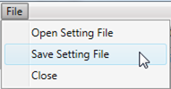

指定DBUserに[Get Datasets]ボタンクリックし、接続する

すでにDB1を接続している？
全てのデータセットを選択する/しない

データセットパネル、TSVファイル出力と書き込む機能を有効

データセットの選択と検索条件を入力

設定ファイル選択し、データの選択を書き込む
データセット名をクリックする

全てのフィールドを選択する/しない
検索条件正しく、書き込む成功？

フィールドパネルを有効
Success pic

Fail Pic
データセットを選択する/しない

指定DBUserに[Get Data]や[Compare]ボタンクリックする

選択したデータセットの全ての検索条件正しい？

Fail Pic

User2とDB入力ある？
指定DBUser2に接続する

接続成功？
Fail Pic

TSVファイルを書き込む

書き込む成功？
Fail Pic

Success pic

データ仕様
データ仕様
 | ■概要
 |  | 本シートはDBStatsComparerツール（以下、本ツール）で扱われるデータの仕様について記したものである。

 | ■データ一覧
 |  | 本ツールにおける入出力・参照・内部利用等のデータの一覧を以下に示す。

 |  |  | データ名 |  |  |  |  | 説明
 |  |  | 出力TSVファイル |  |  |  |  | DBUserのデータの出力先TSVファイル
 |  |  | 設定ファイル |  |  |  |  | データの選択を保存するファイル
 |  |  | 実行ログ |  |  |  |  | 実行ログ
 |  |  | エラーログ。 |  |  |  |  | エラーログ

 | ■出力TSVファイル
 |  | □フォーマット
 |  |  | 出力TSVファイルのフォーマットを下記に示す。

 |  |  | ≪基本情報≫
 |  |  | 形式 |  |  |  | TSV
 |  |  | ファイル名 |  |  |  | 任意
 |  |  | 拡張子 |  |  |  | .tsv
 |  |  | 配置場所 |  |  |  | 任意
 |  |  | フォーマット |  |  |  | UTF8
 |  |  | 改行コード |  |  |  | CR+LF

 |  |  | ≪データ詳細≫
 |  |  |  | ・指定DBUser1
 |  |  |  | ・指定DBUser2
 |  |  |  | ・ヘッダー
 |  |  |  |  | DATASET, NAME, QUERY_KEYWORD, CODE, DESCRIPTION, RECORD_COUNT1, DISTANCE(KM) AREA(KM2)1[, RECORD_COUNT2, DISTANCE(KM) AREA(KM2)2]
 |  |  |  | ・データセットの内容
 |  |  |  |  | DATASET, NAME, QUERY_KEYWORD, RECORD_COUNT, DISTANCE(KM) AREA(KM2)
 |  |  |  | ・フィールドの内容
 |  |  |  |  | NAME, RECORD_COUNT, CODE(ドメイン名), DISTANCE(KM) AREA(KM2)
 |  |  |  | ・ドメインの内容
 |  |  |  |  | CODE(ドメインコード), DESCRIPTION, RECORD_COUNT, DISTANCE(KM) AREA(KM2)
 |  |  | ≪サンプル≫
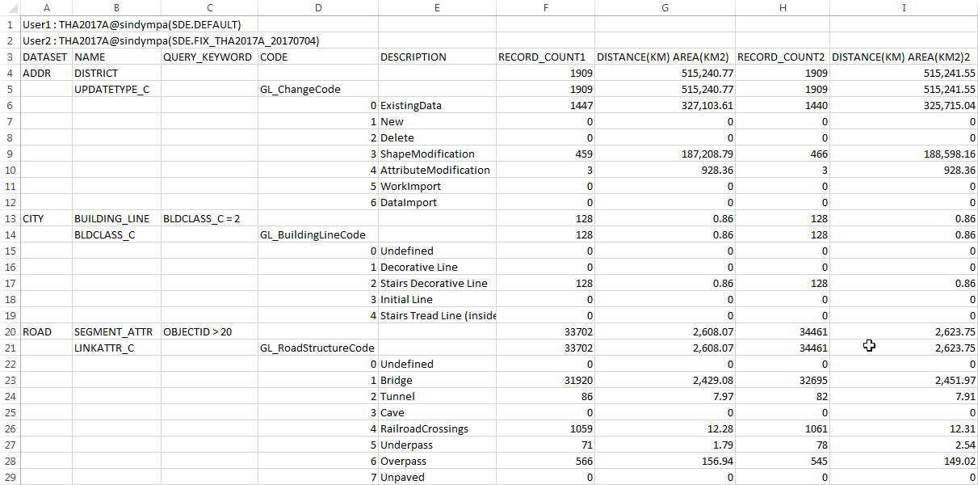

 | ■設定ファイル
 |  | □フォーマット
 |  |  | 設定ファイルのフォーマットを下記に示す。

 |  |  | ≪基本情報≫
 |  |  | 形式 |  |  |  | TEXT, INI
 |  |  | ファイル名 |  |  |  | 任意
 |  |  | 拡張子 |  |  |  | .txt, .ini
 |  |  | 配置場所 |  |  |  | 任意
 |  |  | フォーマット |  |  |  | UTF8
 |  |  | 改行コード |  |  |  | CR+LF

 |  |  | ≪データ詳細≫
 |  |  |  | ・ユーザー情報
 |  |  |  | user_1=<SiNDY DB username1>
 |  |  |  | server_1=<SiNDY DB1>
 |  |  |  | version_1=<SiNDY DB version1>
 |  |  |  | user_2=<SiNDY DB username2>
 |  |  |  | server_2=<SiNDY DB2>
 |  |  |  | version_2=<SiNDY DB user version2>
 |  |  |  | ・データセットとフィールド情報
 |  |  |  |  |  | 例の形式
 |  |  |  | %LAYER
 |  |  |  | <データセット名>
 |  |  |  | %WHERE
 |  |  |  | <検索条件>
 |  |  |  | %FIELD
 |  |  |  | <フィールド名>
 |  |  |  | <フィールド名>
 |  |  |  | ：
 |  |  |  | ：
 |  |  |  | %TABLE
 |  |  |  | <データセット名>
 |  |  |  | ：
 |  |  |  | ：

 |  |  |  | - (%FIELDの次行)ずべてのフィールドを選択する場合 < * >
 |  |  |  | - (%FIELDの次行)フィールドを何も選択しない場合 < - >
 |  |  |  |  | ・コメントの場合：#を文の先頭に追加する。
 |  |  | ≪サンプル≫

 | ■実行ログ
 |  | □フォーマット
 |  |  | 実行ログのフォーマットを下記に示す。

 |  |  | ≪基本情報≫
 |  |  | 形式 |  |  |  | ログファイル
 |  |  | ファイル名 |  |  |  | run_YYMMDD_HHmm
 |  |  | 拡張子 |  |  |  | .log
 |  |  | 配置場所 |  |  |  | log/
 |  |  | フォーマット |  |  |  | UTF8
 |  |  | 改行コード |  |  |  | CR+LF

 |  |  | ≪データ詳細≫
 |  |  |  | 下記の情報を出力する
 |  |  |  | ・処理内容
 |  |  |  | ・SiNDYとのやり取り結果

 |  |  | ≪サンプル≫
 |  |  | \\marlin\tools\ipa\sindy-u\DBStatsComparer\verify_output_log\interface_log\run_inf.log

 | ■エラーログ
 |  | □フォーマット
 |  |  | エラーログのフォーマットを下記に示す。

 |  |  | ≪基本情報≫
 |  |  | 形式 |  |  |  | ログファイル
 |  |  | ファイル名 |  |  |  | err_YYMMDD_HHmm
 |  |  | 拡張子 |  |  |  | .log
 |  |  | 配置場所 |  |  |  | log/
 |  |  | フォーマット |  |  |  | UTF8
 |  |  | 改行コード |  |  |  | CR+LF

 |  |  | ≪データ詳細≫
 |  |  |  | 項番 |  | フィールド名 |  | 説明 | 備考
 |  |  |  | 1 |  | ERROR_TYPE |  | エラータイプ | FILE_ERROR,INPUT_ERRORが設定される。
 |  |  |  | 2 |  | TIME |  | 記録した時間
 |  |  |  | 3 |  | ERROR_CODE |  | エラーコード | メッセージ一覧に対応するエラーコードが出力される。
 |  |  |  | 4 |  | ERROR_MSG |  | エラーメッセージ

 |  |  | ≪サンプル≫
 |  |  | \\marlin\tools\ipa\sindy-u\DBStatsComparer\verify_output_log\interface_log\err_inf.log

付表
検証項目書に載せきれない検証ケース、検証データ、参考情報等は
本シートに記載します。
シートはコピーして増やしても構いません。
※不要な場合は本シートを削除してください
※本シートを使用する場合はこのテキストボックスを削除してください

